Instrucciones
HERRAMIENTA DE APOYO DE POLÍTICAS PEI: INSTRUCCIONES
START
RAZÓN DE LA HERRAMIENTA

Los gobiernos son cruciales en el desarrollo de los Parques Eco Industriales (PEI) al crear las condiciones de mercado apropiadas, marcos normativos y regulaciones, directrices técnicas e iniciar procesos de aprendizaje y participación. Los temas interrelacionados relevantes para los Parques eco Industriales (por ejemplo, avanzar en la eficiencia de los recursos, las sinergias industriales, la infraestructura a nivel de parque colectivo y los servicios públicos, las estructuras efectivas de la administración de parques), a menudo son desconocidos para los encargados de formular políticas en el sector público. Las políticas relacionadas con el PEI generalmente solo tendrán éxito cuando exista un compromiso de alto nivel y a largo plazo por parte de las partes interesadas clave. Además, las intervenciones políticas deben priorizarse e integrarse donde sea necesario. Esta herramienta de apoyo de políticas PEI se basa en estos factores de éxito y procesos de apoyo.

OBJETIVOS DE LA HERRAMIENTA

El objetivo de esta herramienta es ayudar a las agencias internacionales de desarrollo (por ejemplo, la ONUDI) y sus socios nacionales a proporcionar asistencia técnica a los responsables de la formulación de políticas en materia de planificación y desarrollo de políticas de PEI. Se puede utilizar como una herramienta práctica para informar y guiar al equipo del proyecto a lo largo de las diferentes etapas del proceso de desarrollo de políticas en relación con los Parques eco Industriales (por ejemplo, desde la visión de alto nivel hasta la implementación, como se presenta en el menú principal de esta herramienta) .

PASOS E INSTRUCCIONES

La herramienta está diseñada para ser utilizada por agencias de desarrollo internacionales (por ejemplo, consultores de ONUDI) y proveedores de servicios (por ejemplo, CNPML que trabajan en proyectos del PEI o están involucrados en el desarrollo de políticas y procesos de implementación relacionados con PEI. La herramienta está organizada en diferentes módulos que representan las múltiples etapas del desarrollo de políticas. La aplicabilidad de los diferentes módulos dependerá del alcance específico del trabajo de políticas en los proyectos del PEI. A través del menú principal, puede navegar fácilmente a los módulos de su interés específico. Los módulos están diseñados para explicarse por sí mismos y cuando sea necesario, se incluyen instrucciones adicionales en cada módulo sobre cómo completar la evaluación.

MENÚ PRINCIPAL
 | MÓDULOS EN LA HERRAMIENTA |  |  |  |  | INSTRUCCIONES DETALLADAS |  | APROXIMADO TIEMPO DE COMPLETAR

 | MÓDULO 1 |  |  | Este módulo (hoja de trabajo "1. Analizar partes interesadas") evalúa a las partes interesadas sobre su idoneidad para participar en el proceso de políticas de PEI. El módulo incluye una plantilla para evaluar a las partes interesadas sobre su poder e intereses influyentes. La plantilla debe completarse para cada parte interesada relevante, incluidas las agencias gubernamentales relevantes, el sector privado y las ONG. Completando el análisis dará resultado una calificación cualitativa general para la capacidad de influencia e interés de cada parte interesada. Estas calificaciones pueden insertarse manualmente en una matriz para el esquema de partes interesadas, que se incluye en la misma hoja de trabajo, debajo de la plantilla de análisis. |  |  |  | Inversíon de tiempo es sujeto a nivel de detalles deseadas |  | Análisis sencillo | Análisis minucioso
 | Analizar partes interesadas
 |  |  |  |  |  |  |  | Experto / consultor |  | 0.5 a 1 día-persona | 1 a 3 día-persona

 |  |  |  |  |  |  |  | Agencias gubernamentales |  | 0.25 día-persona | 0.5 día-persona

 |  |  |  |  |  |  |  | Lugar donde se puede emprender el trabajo |  | Se puede realizar en la oficina de un experto / agencia de desarrollo. Se pueden requerir visitas a oficinas gubernamentales.

 | MÓDULO 2 |  |  | Este módulo (hoja de trabajo "2. Desarrollar visión-meta política") ayuda a definir una visión / meta política para el desarrollo de parques eco industriales en un país. Se recomienda que, al comienzo del proceso de intervención de políticas, se defina una visión a largo plazo fácil de comunicar para el desarrollo y la implementación del PEI. La utilización de una metodología de "Teoría del Cambio" ayudará a organizar ideas sobre qué cambio es deseable y también posible. La Teoría del Cambio ilustra cómo las intervenciones de políticas tienen la intención de lograr los resultados deseados al revisar los desafíos subyacentes y las vías causales (por ejemplo, procesos a través de los cuales se lleva a la práctica un resultado). Es de vital importancia desarrollar la Teoría del Cambio en consulta con todas las partes interesadas relevantes. El módulo incluye una plantilla detallada para desarrollar una visión y un objetivo de política nacional para los PEI a través de un enfoque paso a paso basado en la Teoría de Cambio simplificada. Cada paso está claramente definido en el módulo, incluidas las instrucciones específicas para cada paso. |  |  |  | Inversíon de tiempo es sujeto a nivel de detalles deseadas |  | Análisis sencillo | Análisis minucioso
 | Desarrollar una visión / meta política
 |  |  |  |  |  |  |  | Experto / consultor |  | 0.5 a 1 día-persona | 1 a 3 día-persona

 |  |  |  |  |  |  |  | Agencias gubernamentales |  | 0.5 día-persona | 1 a 2 día-persona

 |  |  |  |  |  |  |  | Lugar donde se puede emprender el trabajo |  | Se puede realizar en la oficina de un experto / agencia de desarrollo. Se recomienda enfáticamente completar el módulo en el taller con agencias gubernamentales relevantes.

 | MÓDULO 3 |  |  | Este módulo (hoja de trabajo "3. Revisar las políticas existentes") crea una visión general de las políticas existentes y las estructuras de gobernanza relevantes para los PEI en el país y el potencial para integrar el concepto de PEI en las políticas existentes. El módulo proporciona una autoevaluación de "análisis rápido" para revisar las políticas existentes basadas en un conjunto de preguntas cualitativas y respuestas de opción múltiple, organizadas por tema (por ejemplo, alineación con el contexto nacional, dominios e instrumentos de políticas, vías e integración de políticas, implementación de políticas). |  |  |  | Inversíon de tiempo es sujeto a nivel de detalles deseadas |  | Análisis sencillo | Análisis minucioso
 | Revisar las políticas existentes
 |  |  |  |  |  |  |  | Experto / consultor |  | 1 a 2 día-persona | 3 a 5 día-persona

 |  |  |  |  |  |  |  | Agencias gubernamentales |  | 0.5 día-persona | 1 a 2 día-persona

 |  |  |  |  |  |  |  | Lugar donde se puede emprender el trabajo |  | Se puede realizar en la oficina de un experto / agencia de desarrollo. Se pueden requerir visitas a oficinas gubernamentales.

 | MÓDULO 4 |  |  | Este módulo (hoja de trabajo "4. Priorizar intervenciones") ayuda a la priorización de las intervenciones en políticas al crear una comprensión de las posibles compensaciones entre las opciones de intervención política del PEI. El módulo incluye una plantilla detallada para un análisis de criterios múltiples en el que las opciones de intervención de políticas identificadas, los criterios de priorización, las ponderaciones y sus calificaciones posteriores pueden agregarse fácilmente. Cada paso está claramente definido en el módulo, incluidas las instrucciones específicas. Un gráfico con los resultados del análisis de criterios múltiples se produce automáticamente en función de la tabla de análisis completa. |  |  |  | Time investment is subject to desired level of detail |  | Análisis sencillo | Análisis minucioso
 | Priorizar intervenciones políticas
 |  |  |  |  |  |  |  | Experto / consultor |  | 0.5 a 1 día-persona | 1 a 3 día-persona

 |  |  |  |  |  |  |  | Agencias gubernamentales |  | 0.5 a 1 día-persona | 1 a 3 día-persona

 |  |  |  |  |  |  |  | Lugar donde se puede emprender el trabajo |  | Se puede realizar en la oficina de un experto / agencia de desarrollo. Se recomienda enfáticamente completar el módulo en el taller con agencias gubernamentales relevantes.

 | MÓDULO 5 |  |  | Este módulo (hoja de trabajo "5. Visión general de los instrumentos de política") presenta una visión general comparativa de los instrumentos de política relacionados con el PEI, incluidos ejemplos prácticos internacionales. El módulo ayuda a seleccionar los instrumentos de política adecuados para las políticas relacionadas con el PEI. El módulo no incluye característica de interacción, sino que busca informar al usuario sobre los instrumentos de política disponibles. Es importante tener los siguientes aspectos claves a seleccionar los instrumentos de política y, por lo tanto, se incluyen en la revisión comparativa de este módulo: • Al identificar los instrumentos de política clave, los encargados de formular políticas deben evaluar sus impactos. • La selección de los instrumentos de política debe considerarse cuidadosamente para identificar las opciones que mejor se adaptan al nivel de industrialización, las necesidades ambientales y socioeconómicas del país. • PyME a menudo representan una parte importante de las industrias en la mayoría de los parques industriales, por lo que un marco de políticas coherentes para las PyME es esencial para formular intervenciones de políticas de PEI inclusivas. |  |  |  | Time investment is subject to desired level of detail |  | Análisis sencillo | Análisis minucioso
 | Resumen de instrumentos de política
 |  |  |  |  |  |  |  | Experto / consultor |  | 0.5 día-persona | 0.5 a 1 día-persona

 |  |  |  |  |  |  |  | Agencias gubernamentales |  | 0.5 día-personav | 0.5 a 1día-persona

 |  |  |  |  |  |  |  | Lugar donde se puede emprender el trabajo |  | Se puede realizar en la oficina de un experto / agencia de desarrollo. Se pueden requerir visitas a oficinas gubernamentales.

 | MÓDULO 6 |  |  | Este módulo (hoja de trabajo "6. Planificación de acciones políticas de PEI") ayuda a las agencias internacionales de desarrollo (por ejemplo, ONUDI) y sus proveedores de servicios nacionales a determinar sus acciones de apoyo a las políticas. Si se desea, la planificación de la acción puede extenderse a las agencias gubernamentales nacionales, aunque es probable que apliquen sus propios procedimientos de planificación y monitoreo de la acción. El módulo incluye una plantilla detallada para la planificación de la acción política. Cada paso de la plantilla de planificación de acciones está claramente definido en el módulo, incluidas las instrucciones específicas para cada paso y ejemplos ilustrativos sobre cómo completar la plantilla. Reconociendo que las agencias de desarrollo pueden tener sistemas ya implementados para administrar las acciones de su proyecto, se prevé que la plantilla del plan de acción proporcionada en este módulo se adapte a los requisitos específicos de un proyecto PEI. Alternativamente, se utiliza un sistema de planificación de acción del proyecto ya existente. |  |  |  | Time investment is subject to desired level of detail |  | Análisis sencillo | Análisis minucioso
...
HERRAMIENTA DE APOYO DE POLÍTICAS PEI: INSTRUCCIONES
EJEMPLO DE APLICACIÓN PRÁCTICA

 |  |  | Fase preparatoria del Programa PEI Global en Colombia (GEIPP, 2019)
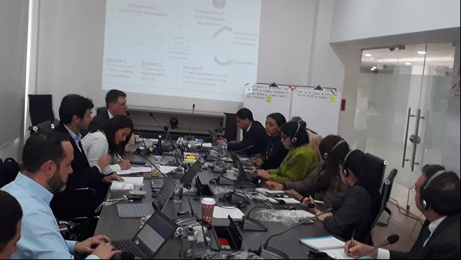
 |  |  | El apoyo de políticas de PEI se utilizó durante la fase preparatoria del programa global de PEI en Colombia. La herramienta apoyó el mapeo de las partes interesadas y la revisión sistemática de las políticas y estrategias gubernamentales existentes en Colombia relacionadas con los temas multidisciplinarios del concepto PEI (por ejemplo, productividad industrial, crecimiento verde, economía circular, producción sostenible, gestión de residuos sólidos, eficiencia del agua y la energía ) Los resultados de la aplicación de la herramienta se resumieron en un mapeo de partes interesadas y un informe de análisis de políticas que se utilizó como material de referencia para abarcar la fase de implementación del GEIPP en Colombia. La herramienta de apoyo de políticas de PEI también se utilizó como material de capacitación para el equipo nacional del proyecto.

OTRAS LECTURAS

 | Manual ONUDI de Caja de herramientas de PEI |  |  |  | Manual de profesionales para Impleentar PEI |  | Manual de Implementación de los PEI |  | La implementación de los Parques eco Industriales
 | Manual for UNIDO Toolbox on Eco-Industrial Parks |  |  |  | An International Framework for Eco-Industrial Parks |  | A Practitioner's Handbook For Eco-Industrial Parks |  | Implementation Handbook and Toolbox for EIPs
 | (ONUDI, 2019) |  |  |  | (ONUDI, Grupo del Banco Mundial, GIZ, 2017) |  | (ONUDI, Grupo del Banco Mundial, GIZ y MOTIE 2018) |  | (ONUDI, 2017)
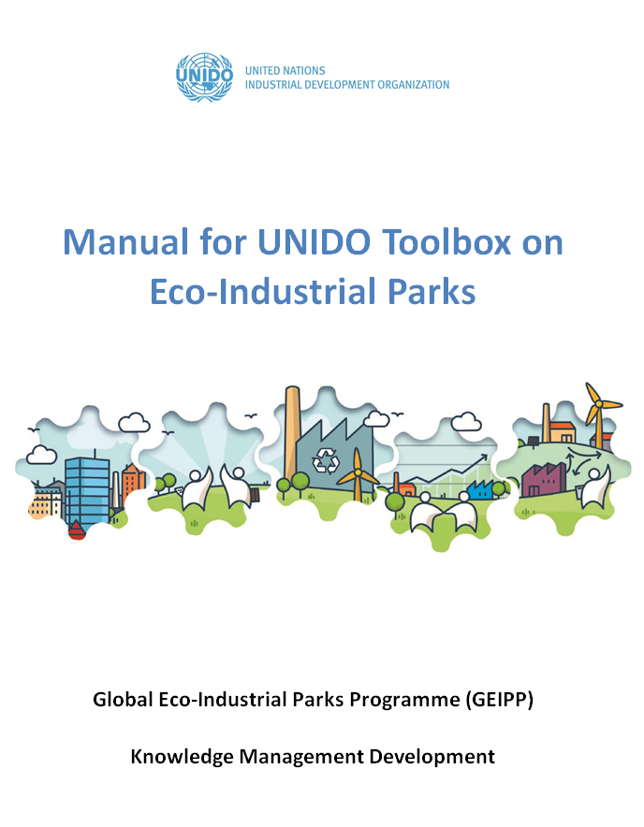
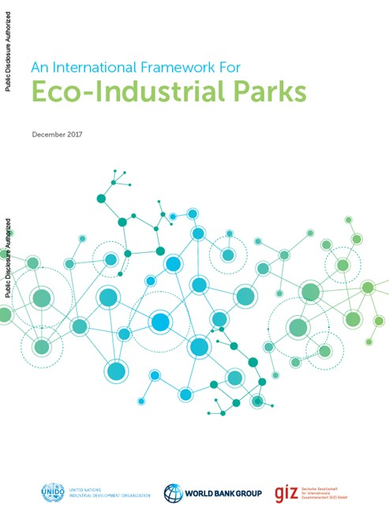
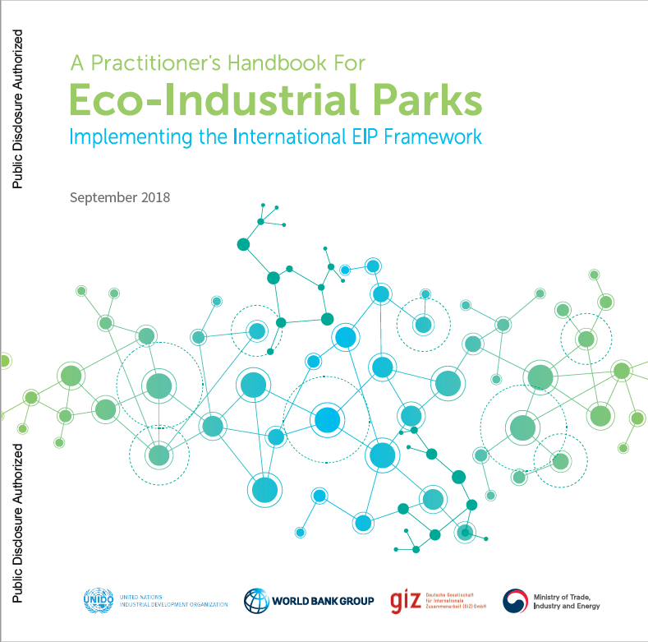
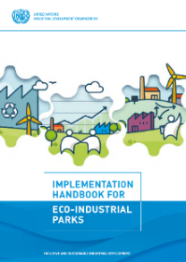
Haga clic en la imagen para abrir el enlace de la publicación
...
 |  | Dióxido de carbono
 |  | Parques Eco Industriales
 |  | Gases causantes del efecto invernadero
 |  | Agencia Alemana de Cooperación Técnica
 |  | Organización No Gubernamental
 |  | Alianza para la Acción sobre Economía Verde
 |  | Producción más Limpia
...
EIP@unido.org
...

Menú Principal
INSTRUCCIONES
Herramienta de apoyo de políticas PEI de la ONUDI (V2)
MENÚ PRINCIPAL
DESARROLLAR LA VISIÓN DE POLÍTICA
Ayudar a definir una visión / meta de política para el desarrollo de parques ecoindustriales en un país, utilizando la teoría del cambio.
ANALISIS DE LOS GRUPOS DE INTERÉS
Evaluar a las partes interesadas sobre la idoneidad para participar en el proceso de políticas de PEI.
Haga clic en el icono para ir al módulo.
 | Definiciones
 | Intervención política:

Pasos de implementación en el capítulo C (Apoyo a políticas) en el Manual de implementación de PEI de ONUDI
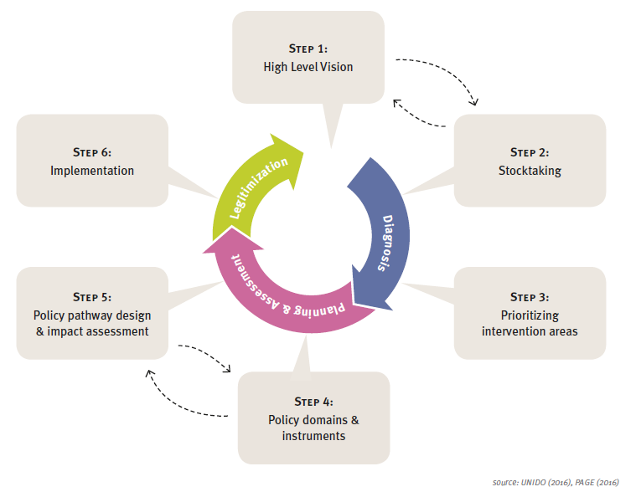
 | Dominio de política:

REVISE LAS POLÍTICAS EXISTENTES
Crear una visión general de las políticas existentes y las estructuras de gobernanza relevantes para los PEI en el país y el potencial para integrar el PEI en las políticas / estructuras existentes.

PLANIFICACIÓN DE LA ACCIÓN DE POLÍTICA PEI
Asistir en el alcance de las acciones de intervención de políticas de PEI como parte de los proyectos de ONUDI en Parques eco Industriales.
 | Instrumento de política:

 | Vía política:

PRIORIZAR LAS INTERVENCIONES DE LA POLÍTICA PEI
Crear una comprensión de las posibles compensaciones entre las opciones de intervención de políticas de EIP.

DESCRIPCIÓN GENERAL DE LOS INSTRUMENTOS DE POLÍTICA PEI
Seleccionar los instrumentos de política más adecuados para las políticas relacionadas con el PEI.
SUGERENCIA DE LECTURA

1. Análisis de los interesados
MENÚ PRINCIPAL
<
>
Proporcione su entrada en las celdas amarillas
Por favor, desplácese hacia abajo para ver la matriz de mapeo de partes interesadas
Herramienta de apoyo de políticas PEI de la ONUDI (V2)
ANALICE DE LOS GRUPOS DE INTERÉS EN EL PAÍS

Objetivo: Evaluar a las partes interesadas sobre su idoneidad para participar en el proceso de políticas de PEI, con un enfoque central en las partes interesadas relacionadas con políticas relevantes para el tipo de intervenciones de PEI. | Plantilla: La tabla a continuación destaca cómo se puede evaluar a las partes interesadas para determinar su idoneidad para participar en el proceso de políticas de PEI mediante el análisis de su poder de influencia e interés. La tabla se personaliza a partir de la guía del profesional para los responsables políticos y de toma de decisiones sobre políticas industriales verdes estratégicas, que la ONUDI desarrolló en colaboración con organizaciones internacionales (PAGE, 2016). El análisis debe completarse para cada posible interesado relevante para el proceso de desarrollo e implementación de políticas de EIP, incluidas las agencias gubernamentales relevantes, el sector privado y las ONG. La plantilla permite el análisis de 12 partes interesadas, pero se pueden analizar más partes interesadas si es necesario.

Nombre de organización: | Nombre de la organización |  |  |  |  | Nombre de la organización |  |  |  | Nombre de la organización | Nombre de la organización | Nombre de la organización
Nombres específicos de partes interesadas: | Si es posible, nombra la persona específica |  |  |  |  | Si es posible, nombra la persona específica |  |  |  | Si es posible, nombra la persona específica | Si es posible, nombra la persona específica | Si es posible, nombra la persona específica
Tipo de parte interesada: | Seleccione |  |  |  |  | Seleccione |  |  |  | Seleccione | Seleccione | Seleccione
Comentario: | Insertar comentario (si es necesario) |  |  |  |  | Insertar comentario (si es necesario) |  |  |  | Insertar comentario (si es necesario) | Insertar comentario (si es necesario) | Insertar comentario (si es necesario)

Criterios | Análisis de las partes interesadas enumeradas anteriormente (Marque solo una celda con "X") |  |  |  |  | Análisis de las partes interesadas enumeradas anteriormente (Marque solo una celda con "X") |  |  |  | Análisis de las partes interesadas enumeradas anteriormente (Marque solo una celda con "X") | Análisis de las partes interesadas enumeradas anteriormente (Marque solo una celda con "X") | Análisis de las partes interesadas enumeradas anteriormente (Marque solo una celda con "X")
Habilidades de influencia de los interesados | + + | + | Neutral | - | - - | + + | + | Neutral | -
...

2. Desarollo visión y políticas
<
MENÚ PRINCIPAL
>
Proporcione su entrada en las celdas amarillas
Herramienta de apoyo de políticas PEI de la ONUDI (V2)
DESARROLLAR VISIÓN/META DE POLÍTICAS PARA PARQUES ECO INDUSTRIALES

Objetivo: Ayudar a definir una visión / meta de política para el desarrollo de parques ecoindustriales en un país, utilizando la Teoría del Cambio.

Teoría del Cambio: Se recomienda que, al comienzo del proceso de intervención de políticas, se defina una visión a largo plazo fácil de comunicar para el desarrollo y la implementación del PEI. La utilización de una metodología de "Teoría del Cambio" ayudará a organizar ideas sobre qué cambio es deseable y también posible. La Teoría del Cambio ilustra cómo las intervenciones (políticas) tienen la intención de lograr los resultados deseados al revisar los desafíos subyacentes y las vías causales (por ejemplo, procesos a través de los cuales se lleva a la práctica un resultado). Es de vital importancia desarrollar la Teoría del Cambio en consulta con todas las partes interesadas relevantes.

Plantilla para desarrollar una visión y un objetivo de política nacional para los PEI a través de una Teoría de Cambio simplificada:

Ejemplo de visión / bosquejo de objetivos:
Paso 1: desafío en el consumo de agua
Paso 2: Los proveedores de agua y la Junta de Control de la Contaminación del Agua son grupos clave de partes interesadas en relación con el uso del agua en parques industriales.
(... Paso 3, 4)
PASO 5b) El proyecto de visión sería reducir el consumo de agua por PIB por 50%.
Otros ejemplos de declaraciones (o partes de las mismas) para la visión / objetivo de la política PEI:
"Para satisfacer la demanda regional, estatal y nacional de parques industriales que cumplan los puntos de referencia internacionales para parques eco industriales".
"La transformación de X parques industriales existentes en parques eco industriales".
"El desarrollo de Z nuevos parques eco industriales en el país dentro de los próximos cinco años".
"Reducir los daños ambientales en el país como porcentaje del PIB".
"Impacto de bajo costo anualizado en el sector manufacturero".
"Reduzca la intensidad de los recursos en un 20%, reduzca la descarga de contaminantes del agua en un 50% y cumpla con las industrias más contaminantes".
"Respaldar el desacoplamiento del uso de recursos y la producción industrial".
Paso 1 | Paso 2 | Paso 3 | Paso 4 | Paso 5
¿Cuáles son los desafíos subyacentes en relación con los parques industriales y el desarrollo industrial sostenible en el país? | ¿Cuáles son los grupos de las partes interesadas clave en relación con los parques industriales y el desarrollo industrial? | ¿Qué (tipo de) acciones son necesarias para permitir un cambio positivo a través de PEI? | Impactos y beneficios específicos a través del desarrollo y la implementación de PEI | ¿Cuál es la visión / meta a largo plazo para los PEIs en el país?
Desafíos económicos | Partes interesadas ​​del sector público | Acciones del sector público | Impactos economicos | a) Elementos reflejado por la visión / meta
Enumerar los desafíos económicos (por ejemplo, falta de inversión extranjera en el país) | Enumerar las principales partes interesadas del sector público (por ejemplo, Ministerio de Industria, Ministerio de Medio Ambiente) | Describa el tipo de acciones requeridas (p. ej., desarrollo del programa nacional de PEI apoyado por un grupo de trabajo intergubernamental) | Enumerar los impactos económicos específicos (por ejemplo, aumentar la inversión extranjera a través de parques eco industriales bien planificados y desarrollados) | Enumere los elementos clave que deben incorporarse en la visión de política sobre EIP, teniendo en cuenta los pasos 1 a 4 de la izquierda.
 |  | Acciones del sector privado | Impactos ambientales
 |  | Describa el tipo de acciones requeridas (por ejemplo, inversión en tecnologías verdes y aplicación de estrategias RCEP) | Enumerar los impactos ambientales específicos (por ejemplo, minimizar los riesgos e impactos ambientales a través de parques eco industriales)
 |  | Acciones de la sociedad civil | Impactos sociales | b) (Bosquejo) Visión / meta para la discusión de los interesados
 |  | Describa el tipo de acciones requeridas (por ejemplo, participación activa en el grupo de trabajo PEI) | Enumerar los impactos sociales específicos (por ejemplo, aumentar el empleo en regiones seleccionadas del país) | Formular (bosquejo) visión / meta para la discusión y el respaldo de las partes interesadas, basándose en los elementos clave enumerados anteriormente y teniendo en cuenta los criterios a continuación.
 |  | Otros acciones | Otros impactos
 |  | Describa el tipo de acciones requeridas (por ejemplo, ONUDI para llevar los aprendizajes internacionales de PEI al país) | Enumerar otros impactos específicos (por ejemplo, aumentar el acceso y la confiabilidad de los servicios públicos y las infraestructuras)

 |  | Suposiciones y justificaciones | Suposiciones y justificaciones | Criterios para visión/meta de políticas para el desarrollo del PEI:
 |  | Enumere los supuestos clave y cualquier justificación para el paso 3 (los supuestos pueden ser para todos los impactos o impactos específicos enumerados anteriormente) | Enumere los supuestos clave y cualquier justificación para el paso 4 (los supuestos pueden ser para todos los impactos o impactos específicos enumerados anteriormente) | Participación de las partes interesadas en el desarrollo de la visión y Teoría del Cambio
 |  |  |  | La visión definida debe comunicarse fácilmente
 |  |  |  | Lo suficientemente fuerte para proporcionar una dirección general, pero también lo suficientemente flexible para adaptarse a los cambios en el desarrollo.
 |  |  |  | Proporcionar la base para medidas y estrategias políticas a corto plazo.
 |  |  |  | Incluya evidencia de por qué se necesita la visión / meta.
 |  |  |  | Personalizado según el nivel de intervención política (p. ej., país, región específica o un parque industrial)
 |  |  |  | Relevante para los aspectos económicos, ambientales y sociales de los parques (eco) industriales
 |  |  |  | Evite de generar expectativas falsas y la influencia indebida de los intereses creados.
 |  |  |  | Apoyado por un funcionario gubernamental influyente que puede reunir a las partes interesadas relevantes hacia políticas sólidas y bien planificadas.

3. Revisar políticas existentes
MENÚ PRINCIPAL
<
Proporcione su entrada en las celdas amarillas
>
Herramienta de apoyo de políticas PEI de la ONUDI (V2)
ESCANEO RÁPIDO PARA REVISAR LAS POLÍTICAS EXISTENTES EN RELACIÓN CON LOS PEI

Objetivo: Crear una visión general de las políticas existentes y las estructuras de gobernanza relevantes para los PEI en el país y el potencial para integrar el PEI en las políticas / estructuras existentes.

Definiciones: La descripción general de las definiciones utilizadas en este escaneo rápido se proporciona en la hoja de trabajo "Menú principal" (por ejemplo, intervención de políticas, dominio de las políticas, instrumento de políticas, ruta de las políticas).

Autoevaluación de "escaneo rápido"

Evaluación realizada por: | Insertar nombre y organización |  | Fecha de evaluación: | Insertar fecha
Nombre las políticas existentes que se han revisado como parte de este escaneo rápido (Si es necesario, puede insertar filas para agregar más nombres de políticas existentes) | A | Lista de políticas existentes
 | B | Lista de políticas existentes
 | C | Lista de políticas existentes
...

4. Priorizar intervenciones
Proporcione su entrada en las celdas amarillas
MENÚ PRINCIPAL
<
>
Herramienta de apoyo de políticas PEI de la ONUDI (V2)
ESCANEO RÁPIDO PARA REVISAR LAS POLÍTICAS EXISTENTES EN RELACIÓN CON LOS PEI

Objetivo: Crear un entendimiento del potencial balance entre las opciones de intervención de políticas del PEI.

Tabla de evaluación para el análisis de decisiones de criterios múltiples
Paso 1: Definir opciones para las invenciones e instrumentos de políticas PEI para analizar y priorizar
P.ej. Desarrollo del Plan de Acción Nacional sobre Parques eco Industriales, introducción de requisitos mínimos nacionales para parques industriales.
Paso 2: Seleccione el tipo de criterio P.ej. Económico, ambiental, social u otro
Paso 3: nombre el criterio respectivo P.ej. contribución al PIB, emisiones de efecto invernadero, consumo de agua, reciclaje de residuos, empleo
Paso 4: acordar la ponderación que se dará a cada criterio
P.ej. Ponderación del 1 al 4. Criterios más importantes para tener las ponderaciones más altas.

 | Opciones de intervenciones o instrumentos de política de PIE que deben considerarse | Tipo de criterio: | Seleccione tipo |  | Seleccione tipo |  | Seleccione tipo |  | Seleccione tipo |  | Seleccione tipo |  | Seleccione tipo |  | Total ponderado puntaje de priorización | Referencias y comentarios
 |  | Criterio: | Insertar criterio # 1 |  | Insertar criterio # 2 |  | Insertar criterio # 3 |  | Insertar criterio # 4 |  | Insertar criterio # 5 |  | Insertar criterio # 6
 |  | Ponderación: | Seleccionar ponderación |  | Seleccionar ponderación |  | Seleccionar ponderación |  | Seleccionar ponderación |  | Seleccionar ponderación |  | Seleccionar ponderación
 |  |  | Puntuación: | Puntuación ponderada | Puntuación: | Puntuación ponderada | Puntuación: | Puntuación ponderada | Puntuación: | Puntuación ponderada | Puntuación: | Puntuación ponderada | Puntuación: | Puntuación ponderada
 | Nombra la intervención política y / o instrumento político |  | Asignar puntaje | 0 | Asignar puntaje | 0 | Asignar puntaje | 0 | Asignar puntaje | 0 | Asignar puntaje | 0 | Asignar puntaje | 0 | 0 | Insertar referencias y comentarios
 | Nombra la intervención política y / o instrumento político |  | Asignar puntaje | 0 | Asignar puntaje | 0 | Asignar puntaje | 0 | Asignar puntaje | 0 | Asignar puntaje | 0 | Asignar puntaje | 0 | 0 | Insertar referencias y comentarios
 | Nombra la intervención política y / o instrumento político |  | Asignar puntaje | 0 | Asignar puntaje | 0 | Asignar puntaje | 0 | Asignar puntaje | 0 | Asignar puntaje | 0 | Asignar puntaje | 0 | 0 | Insertar referencias y comentarios
 | Nombra la intervención política y / o instrumento político |  | Asignar puntaje | 0 | Asignar puntaje | 0 | Asignar puntaje | 0 | Asignar puntaje | 0 | Asignar puntaje | 0 | Asignar puntaje | 0 | 0 | Insertar referencias y comentarios
 | Nombra la intervención política y / o instrumento político |  | Asignar puntaje | 0 | Asignar puntaje | 0 | Asignar puntaje | 0 | Asignar puntaje | 0 | Asignar puntaje | 0 | Asignar puntaje | 0 | 0 | Insertar referencias y comentarios
 | Nombra la intervención política y / o instrumento político |  | Asignar puntaje | 0 | Asignar puntaje | 0 | Asignar puntaje | 0 | Asignar puntaje | 0 | Asignar puntaje | 0 | Asignar puntaje | 0 | 0 | Insertar referencias y comentarios
Las puntuaciones totales ponderadas se calculan automáticamente.
Estas son sumas de puntajes ponderados para cada criterio.
Paso 5: Asignar puntaje para cada opción contra el criterio. Leyenda para asignar puntajes:
1 = Probable impacto negativo significativo
2 = Probable impacto negativo moderado
3 = Probablemente sin impacto
4 = Probable impacto positivo moderado
5 = Probable impacto positivo significativo
Las puntuaciones totales ponderadas se calculan automáticamente.
Estas son sumas de puntajes ponderados para cada criterio.

Gráfico con resultados del análisis de criterios múltiples

Resultados del análisis de criterios múltiples sobre las opciones de intervención de políticas de PEI
 | Nombra la intervención política y / o instrumento político | Nombra la intervención política y / o instrumento político | Nombra la intervención política y / o instrumento político | Nombra la intervención política y / o instrumento político | Nombra la intervención política y / o instrumento político | Nombra la intervención política y / o instrumento político
Insertar criterio # 1 | 0 | 0 | 0 | 0 | 0 | 0
Insertar criterio # 2 | 0 | 0 | 0 | 0 | 0 | 0
Insertar criterio # 3 | 0 | 0 | 0 | 0 | 0 | 0
Insertar criterio # 4 | 0 | 0 | 0 | 0 | 0 | 0
Insertar criterio # 5 | 0 | 0 | 0 | 0 | 0 | 0
Insertar criterio # 6 | 0 | 0 | 0 | 0 | 0 | 0
Total ponderado puntaje de priorización | 0 | 0 | 0 | 0 | 0 | 0

5. Instrumentos de política
<
MENÚ PRINCIPAL
>
Herramienta de apoyo de políticas PEI de la ONUDI (V2)
RESUMEN COMPARATIVO DE INSTRUMENTOS DE POLÍTICAS PARA PARQUES ECO INDUSTRIALES

Objetivo: presentar una visión general de los instrumentos de política relacionados con PEI y ayudar a seleccionar los instrumentos de política más adecuados para las políticas relacionadas con PEI.

¿Qué son los instrumentos de política? Los instrumentos son los medios prácticos para implementar políticas; Las herramientas que crean el cambio y logran las metas / objetivos de la política. Incluyen varios tipos diferentes, incluidos instrumentos reguladores, instrumentos económicos, acuerdos basados ​​en información y voluntarios. Los instrumentos suelen estar vinculados a una política.

Aspectos clave a considerar al seleccionar instrumentos de política:
• Al identificar los instrumentos de política clave, los responsables de las políticas deben evaluar sus posibles impactos.
• La selección de los instrumentos de política debe considerarse cuidadosamente para identificar las opciones que mejor adapten al nivel de industrialización, las necesidades ambientales y socioeconómicas del país.
• Las PyME a menudo representan una parte significativa de las industrias en la mayoría de los parques industriales, por lo que un marco de políticas coherentes para las PyME es esencial para formular intervenciones políticas inclusivas de PEI
...

6. Planes acción política PEI
MENÚ PRINCIPAL
<
Proporcione su entrada en las celdas amarillas
>
Herramienta de apoyo de políticas PEI de la ONUDI (V2)
PLANIFICACIÓN DE LA ACCIÓN DE POLÍTICA PEI

Objetivo: Ayudar en la definicion del alcance las acciones de políticas como parte de un proyecto PEI.

Plantilla para la planificación de acciones políticas

 | Por favor considera: |  |  | Por favor considera: |  |  |  | Por favor considera:
 | Hoja de trabajo "Priorizar la intervención política" | ¿Cuál es la principal justificación que sustenta la intervención política? |  | Sea lo más específico posible e incluya solo acciones concretas | Sea específico qué parte interesada es responsable de liderar la acción | Asegurar el enfoque en acciones a corto plazo (por ejemplo, 2-3 años) | P.ej. aún no iniciado, en progreso, fecha de inicio, completado, etc. | Asegúrese de que todas las agencias gubernamentales relevantes estén involucradas | Donde posible, sea específico a qué tipos de PEI se dirigen las acciones | Factores organizativos, técnicos, sociopolíticos e institucionales. | Siempre donde sea posible, construir y sinergizar con las iniciativas y acciones existentes

¿Qué instrumentos de política PEI son necesarios? |  |  | Apoyo político y acciones para el proyecto EIP |  |  |  |  | Detalles de apoyo
# | Intervenciones y/o instrumentos de política de PEI seleccionados | Rationale | # | Acción | Responsable | Sincronización | Estado de la acción | Agencias gubernamentales dirigidas | Parques eco industriales dirigidos | Condiciones propicias y factores de éxito para la intervención política. | Referencias de apoyo y comentarios
N/A | Ejemplo: desarrollo de una directriz nacional sobre parques ecoindustriales | Falta de comprensión común de los parques eco industriales en el país, incluidos los beneficios económicos, ambientales y sociales asociados y las oportunidades de desarrollo industrial | a | Revisar las normas (inter)nacionales existentes y los criterios asociados relacionados con los PEI | NCC | Junio ​​a julio 2018 | Terminado | Ministerio de Industria, Ministerio de Planificación e Inversión, Ministerio de Medio Ambiente. | Todos los parques industriales del país. | Aprovechar los aprendizajes de otros proyectos de la ONUDI y proyectos nacionales, importancia para comparar con el contexto nacional | Marco internacional para parques eco industriales (GBM, ONUDI, GIZ, 2018)
Ejemplo ilustrativo y ficticio solamente
 |  |  |  |  |  |  | En progreso | Como anteriormente | Todos los parques industriales del país. | Compromiso y apoyo de alto nivel de los ministerios relevantes | Hoja de trabajo "Analizar partes interesadas"
 |  |  |  |  |  |  | No empezado | Como anteriormente | Parque industrial X, parque industrial Z | Selección de los parques industriales más adecuados para validar las directrices y proporcionar una base para replicar los resultados. | Resultados de la aplicación del Marco internacional EIP en otros países
 |  |  |  |  |  |  | No empezado | Como anteriormente | Todos los parques industriales del país. | Compromiso y apoyo de alto nivel de los ministerios relevantes | No aplica
...

Reading suggestions
MENÚ PRINCIPAL
<
Herramienta de apoyo de políticas PEI de la ONUDI (V2)
SUGERENCIAS PARA LECTURA DETALLADA

Objetivo: Reconociendo la complejidad y diversidad de las políticas industriales, esta hoja de trabajo proporciona sugerencias detalladas para leer más sobre el desarrollo y la implementación de políticas relevantes para los Parques eco Industriales y el desarrollo industrial sostenible.

Descripción general de la lectura recomendado sobre este tema

Tipo de publicación | Referencia | Objetivo de publicación | Relevancia a las políticas relacionadas con PEI | Contenidos clave | Enlace de web
Guía del practicante | PAGE (2016). Partnership for Action on Green Economy: Practitioner’s Guide to Strategic Green Industrial Policy. | Proporcionar asesoramiento práctico sobre el concepto en evolución de la Política Industrial Verde Estratégica para los profesionales de la política. La guía detalla herramientas que se pueden aplicar a lo que algunos encargados de formular políticas industriales pueden considerar un territorio relativamente poco explorado. | Los parques eco industriales forman parte de políticas Industriales Verdes Estratégicas. La herramienta de apoyo de políticas de PEI, así como el manual de implementación de PEI de ONUDI, incluyen metodologías personalizadas basadas en esta guía profesional. | 1. ¿Qué es la Política Industrial Verde Estratégica (SGIP) y por qué es necesaria? 2. Política Industrial Verde Estratégica: cuestiones claves 3. Un ciclo Política Industrial Verde Estratégica 4. Las fases de la política SGIP con más detalle. 5. Conclusiones | www.unido.org/sites/default/files/2016-11/practitioners_guide_to_green_industrial_policy_1__0.pdf
Guía del practicante | PAGE (2016). Partnership for Action on Green Economy: Practitioner’s Guide to Strategic Green Industrial Policy - Supplement. | Proporcionar más detalles sobre varias herramientas y categorías de evaluación que son útiles para desarrollar políticas sostenibles e inclusivas verdes. |  | S0. Visión general S1 Fases preliminares y transversales S2 Fases 1 y 2: visión y balance S3 Fases 4 y 5: Dominios e instrumentos de políticas, diseño de vías de políticas y evaluación de impacto S4. Conclusión | www.un-page.org/files/public/practitioners_guide_to_green_industrial_policy_supplement.pdf
Marco internacional para PEI | UNIDO, WBG, GIZ (2017). An International Framework for Eco-Industrial Parks. | Proporcionar un marco internacional con orientación sobre los requisitos de rendimiento sobre cómo un parque industrial puede trabajar para convertirse en un parque eco industrial. | La publicación ayuda a los legisladores y otras partes interesadas a (i) desarrollar y hacer la transición a PEI; (ii) enfocar, alentar y reconocer constantemente los PEI; (iii) mejorar el rendimiento, la sostenibilidad y la inclusión del sector industrial y avanzar hacia un estándar internacional para los PEI. | 1. Introducción 2. Una comprensión común de los parques eco industriales. 3. Enfoque para definir los requisitos de rendimiento para los PEI 4. Requisitos para PEI 5. Observaciones finales y perspectivas de futuro | https://openknowledge.worldbank.org/handle/10986/29110
Manual | UNIDO (2017). Implementation Handbook for Eco-Industrial Parks. Vienna. | Para ayudar a las partes interesadas del sector público y privado con la implementación práctica de conceptos de parques eco industriales en parques industriales existentes (brownfields) y nuevos parques industriales (greenfields). | El manual incluye un capítulo dedicado sobre el apoyo político a los parques eco industriales. | a) Intervenciones de alcance PEI b) Alzar el conocimiento de PEI c) Apoyo a la política PEI d) Modelos de gestión del parque e) Mejora de RECP y sinergias industriales f) Monitoreo del desempeño y evaluación comparativa g) Desarrollo de capacidades *) Contribución de los PEI a ciudades sostenibles | https://open.unido.org/api/documents/7523639/download/UNIDO%20Eco-Industrial%20Park%20Handbook_English.pdf
Manual | UNEP (2015). Sustainable Consumption and Production: A handbook for Policymakers – Global Edition | Ayudar a los formuladores de políticas a desarrollar, implementar, monitorear y evaluar políticas que apoyen la transición hacia el consumo y la producción sostenibles. Detalla oportunidades de temáticas específicas para el desarrollo de políticas que incluyen producción más limpia y segura, estilos de vida sostenibles, ciudades sostenibles y compras públicas sostenibles. | El consumo y la producción sostenibles apuntalan el concepto de los parques eco industriales. El manual incluye información detallada sobre los fundamentos del desarrollo y la implementación de políticas, así como oportunidades de temas de políticas relevantes para parques eco industriales (por ejemplo, eficiencia de recursos y producción más limpia, ciudades sostenibles). | Parte A: una introducción a la política de SCP 1. Introducción a SCP 2. Los fundamentos de SCP 3. Marco Decenal de Programas Sobre Consumo (10YFP) y la colaboración internacional en SCP 4. Desarrollo de políticas 5. Implementación de políticas 6. Monitoreo y evaluación Parte B: oportunidades de temas de política 7. Eficiencia de recursos y producción más limpia. 8. Estilos de vida sostenibles 9. Inversiones estratégicas hacia ciudades eficientes en recursos. 10. Contratación pública sostenible 11. Turismo sostenible | https://sustainabledevelopment.un.org/content/documents/1951Sustainable%20Consumption.pdf
...

